Memoria de calculo 1
PREFEITURA MUNICIPAL DE CORAÇÃO DE JESUS ESTADO DE MINAS GERAIS
MEMORIA DE CALCULO DE QUANTITATIVOS

PREFEITURA MUNICIPAL DE CORAÇÃO DE JESUS
OBRA: PAVIMENTAÇÃO DE VIAS PUBLICAS EM PMF - ESPESSURA 3,5 CM
LOCAL: TRECHOS DA RUA "A" , RUA ALTINO PEREIRA E RUA SÃO CRISTOVÃO DO BAIRRO ALTO BURITI E TRECHOS DA AVENIDA HERCULANO RABELO FILHO, BAIRRO RENOVAÇÃO
PRAZO DE EXECUÇÃO: 02 MESES
QUADRO CÁLCULO DE AREAS E COMPRIMENTOS
LOCAL | DESCRIÇÃO | COMPRIMENTO | LARGURA (media) |  | TOTAL
Rua A BAIRRO ALTO BURITI | ASFALTO (PISTA DE ROLAMENTO) | 96,09 m |  | 6.20 m | 595.76
 | ASFALTO (ACABAMENTO CURVA DE CRUZAMENTO) | 89,07 m + 35,23 m = 124,3 m |  | - | 124.30
 | MEIO FIO COM SARJETA, EXECUTADO COM EXTRUSORA (40cm) | 4,13m+10,13m+96,09m+96,09m+2,56m+7,33m+1,01m = 217,34m |  | 0,40 m | 217.34
Rua Altino Pereira BAIRRO ALTO BURITI | ASFALTO (PISTA DE ROLAMENTO) TRECHO 01 | 35.01 | (13,97m + 6,15m )/2 = | 10.06 m | 352.20
 | ASFALTO (PISTA DE ROLAMENTO) TRECHO 02 | (30,80m +34,02m)/2 = 32,41m | (6,15m +6,20m)/2 = | 6.18 m | 200.29
 | ASFALTO (PISTA DE ROLAMENTO) TRECHO 03 | ((71,91m+25,76m+19,04m+26,53m)+ (71,58m+25,54m+19,38m+27,17m))/2 = 143,31 m |  | 5.20 m | 745.99
 | ASFALTO (PISTA DE ROLAMENTO) TRECHO 04 | (33,90m+36,26m)/2 = 35,08 | (5,20m+ 4,67m)/2= | 4.94 m | 173.30
 | ASFALTO (ACABAMENTO CURVA DE CRUZAMENTO) | - | - | - | 0.00
 | MEIO FIO COM SARJETA, EXECUTADO COM EXTRUSORA | 35,87m+35,01m+30,80m+34,02m+71,91m+71,58m+19,47m+25,54m+19,04m+19,38m+26,53m+27,17m+33,90m+36,26m = 486,48 m |  | 0,40 m | 486.48
Rua São Cristovao BAIRRO ALTO BURITI | ASFALTO (PISTA DE ROLAMENTO) | (68,06m+67,59m)/2 = 67,83m |  | 6.20 m | 420.55
 | ASFALTO (ACABAMENTO CURVA DE CRUZAMENTO) | - |  | - | -
 | MEIO FIO COM SARJETA, EXECUTADO COM EXTRUSORA (40cm) | 68,06m+67,59m = 135,65m |  | 0,40 m | 135.65
AV. Herculano Rabelo Filho , BAIRRO RENOVAÇAO | ASFALTO (PISTA DE ROLAMENTO) TRECHO 01 | (97,55m+98,13m)/2 = 97,84m | (5,32m+9,46m)/2 | 7.39 m | 723.04
 | ASFALTO (PISTA DE ROLAMENTO) TRECHO 02 | (63,97m+63,17m)/2 =63,57m | (9,83+9,46)/2 | 9.65 m | 613.45
 | ASFALTO (ACABAMENTO CURVA DE CRUZAMENTO) | - |  | - | -
 | MEIO FIO COM SARJETA, EXECUTADO COM EXTRUSORA (40cm) | 90,75+91,31+63,17+63,97 |  | 0,40 m | 309.20

TABELA CALCULO AREAS DETALHES
 | DESCRIÇÃO | TOTAL
DETALHE 1 | AREA EXTRAIDA DE PROJETO | 89,07 m²
DETALHE 2 | AREA EXTRAIDA DE PROJETO | 35,23 m²

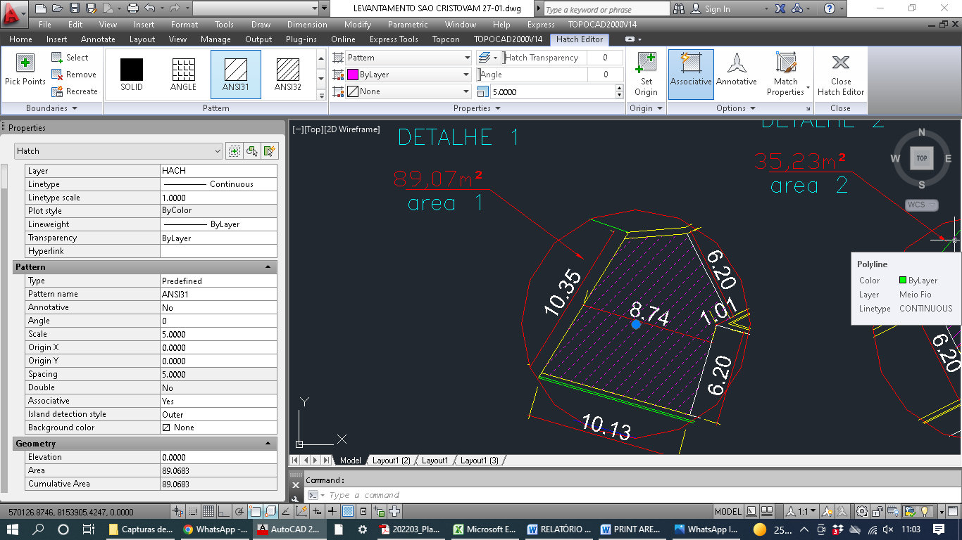
Detalhe 01 RUA A , ALTO BURITI (Área obtida pelo AutoCAD – 89,07 m² )

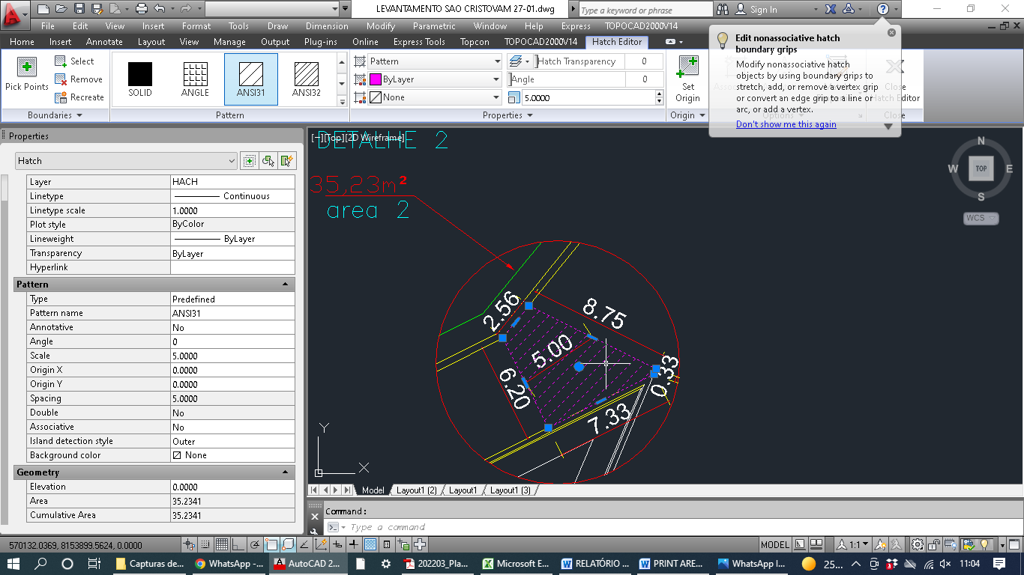
Detalhe 02 RUA A , ALTO BURITI (Área obtida pelo AutoCAD – 35,23 m² )

QUADRO DE RESUMO TOTAL
LOCAL | DESCRIÇÃO | TOTAL
Rua A BAIRRO ALTO BURITI | ASFALTO (PISTA DE ROLAMENTO) + ASFALTO (ACABAMENTO CURVA DE CRUZAMENTO) + SARJETA E MEIO FIO | 96,09m x 7,0m +124,3 |  | 796.93
 | ASFALTO (PISTA DE ROLAMENTO) + ASFALTO (ACABAMENTO CURVA DE CRUZAMENTO) | 96,09m x 6,2m +124,3 |  | 720.06
 | AREA DE IMPRIMAÇÃO -> PISTA DE ROLAMENTO + SARJETA (30CM) | 96,09m x 6,8m +124,3 |  | 777.71
 | MEIO FIO (10cm) COM SARJETA, EXECUTADO COM EXTRUSORA (30cm) | 217.34 |  | 217.34
Rua Altino Pereira BAIRRO ALTO BURITI | ASFALTO (PISTA DE ROLAMENTO) + ASFALTO (ACABAMENTO CURVA DE CRUZAMENTO) + SARJETA E MEIO FIO | 35,01m x 10,86m + 32,41m x 6,98m +143,46m x 6,00m +5,74m x 35,08m |  | 1668.5496
 | ASFALTO (PISTA DE ROLAMENTO) + ASFALTO (ACABAMENTO CURVA DE CRUZAMENTO) | 35,01m x 10,06m + 32,41m x 6,18 m +143,46m x 5,20m +4,94m x 35,08m |  | 1471.78
 | AREA DE IMPRIMAÇÃO -> PISTA DE ROLAMENTO + SARJETA (30CM) | 35,01m x 10,66 m + 32,41m x 6,78 m +143,46m x 5,8m +5,54m x 35,08m |  | 1619.36
 | MEIO FIO (10cm) COM SARJETA, EXECUTADO COM EXTRUSORA (30cm) | 486.48 |  | 486.48
Rua São Cristovao BAIRRO ALTO BURITI | ASFALTO (PISTA DE ROLAMENTO) + ASFALTO (ACABAMENTO CURVA DE CRUZAMENTO) + SARJETA E MEIO FIO | 67,83m x 7m |  | 474.81
 | ASFALTO (PISTA DE ROLAMENTO) + ASFALTO (ACABAMENTO CURVA DE CRUZAMENTO) | 67,83m x 6,2m |  | 420.55
 | AREA DE IMPRIMAÇÃO -> PISTA DE ROLAMENTO + SARJETA (30CM) | 67,83m x 6,8m |  | 461.24
 | MEIO FIO (10cm) COM SARJETA, EXECUTADO COM EXTRUSORA (30cm) | 135.65 |  | 135.65
AV. Herculano Rabelo Filho , BAIRRO RENOVAÇAO | ASFALTO (PISTA DE ROLAMENTO) + ASFALTO (ACABAMENTO CURVA DE CRUZAMENTO) + SARJETA E MEIO FIO | 97,84m x 8,19 + 63,57m x 10,45m = 1464,98 |  | 1465.62
 | ASFALTO (PISTA DE ROLAMENTO) + ASFALTO (ACABAMENTO CURVA DE CRUZAMENTO) | 97,84m x 7,39m + 63,57m x 9,65m |  | 1336.49
 | AREA DE IMPRIMAÇÃO -> PISTA DE ROLAMENTO + SARJETA (30CM) | 97,84m x 7,99m + 63,57m x 10,25m |  | 1433.33
 | MEIO FIO (10cm) COM SARJETA, EXECUTADO COM EXTRUSORA (30cm) | 309.20 |  | 309.20
 |  | AREA TOTAL DE PROJETO (m²) |  | 4405.91
 |  | AREA TOTAL PAVIMENTAÇÃO (m²) |  | 3948.87

CRONOGRAMA FISICO FINANCEIRO
PREFEITURA MUNICIPAL DE CORAÇÃO DE JESUS
ESTADO DE MINAS GERAIS

CRONOGRAMA FÍSICO-FINANCEIRO
PREFEITURA:PREFEITURA MUNICIPAL DE CORAÇÃO DE JESUS |  |  | VALOR DO CONVÊNIO: |  | R$ 307,089.98 |  |  | DATA:30/05/2022
OBRA: PAVIMENTAÇÃO DE VIAS PUBLICAS EM PMF - ESPESSURA 3,5cm |  |  | LOCAL: TRECHOS DE RUAS URBANAS DE CORAÇÃO DE JESUS |  |  |  |  | PRAZO DA OBRA:02 MESES
ITEM | CÓDIGO | ETAPAS/DESCRIÇÃO | FÍSICO/ FINANCEIRO | TOTAL ETAPAS | MÊS 1 | MÊS 2 | MÊS 3 | MÊS 4 | MÊS 5 | MÊS 6
1 | IIO-001 | INSTALAÇÕES INICIAIS DA OBRA | Físico % | 3.20% | 100.00%
 |  |  | Financeiro | 9,829.85 | 9,829.85 | 0.00 | 0.00 | 0.00 | 0.00 | 0.00
2 | OBR-001 | OBRAS VIÁRIAS - RUA A | Físico % | 14.35% | 100.00%
 |  |  | Financeiro | 44,070.47 | 44,070.47 | 0.00 | 0.00 | 0.00 | 0.00 | 0.00
3 | DRE-001 | DRENAGEM -RUA A | Físico % | 3.39% | 100.00%
 |  |  | Financeiro | 10,408.41 | 10,408.41 | 0.00 | 0.00 | 0.00 | 0.00 | 0.00
4 | OBR-001 | OBRAS VIÁRIAS - RUA ALTINO PEREIRA | Físico % | 29.54% | 100.00% | 0.00%
 |  |  | Financeiro | 90,709.15 | 90,709.15 | 0.00 | 0.00 | 0.00 | 0.00 | 0.00
5 | DRE-001 | DRENAGEM - RUA ALTINO PEREIRA | Físico % | 7.59% | 100.00% | 0.00%
 |  |  | Financeiro | 23,297.53 | 23,297.53 | 0.00 | 0.00 | 0.00 | 0.00 | 0.00
6 | OBR-001 | OBRAS VIÁRIAS - RUA SÃO CRISTOVÃO | Físico % | 8.43% |  | 100.00% | 0.00%
 |  |  | Financeiro | 25,887.95 | 0.00 | 25,887.95 | 0.00 | 0.00 | 0.00 | 0.00
7 | DRE-001 | DRENAGEM -RUA SÃO CRISTOVÃO | Físico % | 2.12% |  | 100.00% | 0.00%
 |  |  | Financeiro | 6,496.28 | 0.00 | 6,496.28 | 0.00 | 0.00 | 0.00 | 0.00
8 | OBR-001 | OBRAS VIÁRIAS -AV HERCULANO RABELO FILHO | Físico % | 26.57% |  | 100.00% | 0.00% | 0.00%
 |  |  | Financeiro | 81,582.75 | 0.00 | 81,582.75 | 0.00 | 0.00 | 0.00 | 0.00
9 | DRE-001 | DRENAGEM -AV HERCULANO RABELO FILHO | Físico % | 4.82% |  | 100.00% | 0.00% | 0.00%
 |  |  | Financeiro | 14,807.59 | 0.00 | 14,807.59 | 0.00 | 0.00 | 0.00 | 0.00
TOTAL |  |  | Físico % | 100.00% | 58.07% | 41.93% | 0.00% | 0.00% | 0.00% | 0.00% | 100.00%
 |  |  | Financeiro | R$ 307,089.98 | R$ 178,315.41 | R$ 128,774.57 | R$ 0.00 | R$ 0.00 | R$ 0.00 | R$ 0.00 | 307,089.98

 | Lucas Valdieric Oliveira Santos |  |  | Crea/MG 242580/D |  |  | Observações:
 | ENGENHEIRO CIVIL

 | ROBSON ADALBERTO MOTA DIAS
 | PREFEITO MUNICIPAL

